DENUNCIAS

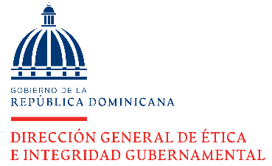

DIRECCIÓN GENERAL DE ÉTICA E INTEGRIDAD GUBERNAMENTAL

REGISTRO DE DENUNCIAS
OCTUBRE - DICIEMBRE 2022

 | DENUNCIAS | CANTIDAD
 | RECIBIDOS | 18
 | INCOMPETENCIAS | 1
 | COMPETENCIAS | 17
 | CONCLUIDOS* | 126

 | Nota: * Los concluidos puenden corresponder a trimestres anteriores.

 | Director de Planificación y Desarrollo

 | Fuente: Dirección de Investigación y Seguimiento de Denuncias
 | Elaborado: Por Dirección de Planificación y Desarrollo
 | 2023-01-06

INFORME DE AUDITORIA
DIRECCIÓN GENERAL DE ÉTICA E INTEGRIDAD GUBERNAMENTAL

INFORMES DE AUDITORÍAS DE LA CÁMARA DE CUENTAS (CCRD) RECIBIDOS TRIMESTRE OCTUBRE-DICIEMBRE 2021
TRIMESTRE OCTUBRE-DICIEMBRE 2022

PERÍODO | CANTIDAD
RECIBIDO | 4
CONCLUIDO | 1
PENDIENTE* | 4

Nota*: Incluyen pendientes de trimestres anteriores.

Director de Planificación y Desarrollo

Fuente: Dirección de Investigación y Seguimiento de Denuncias
Elaborado: Por Dirección de Planificación y Desarrollo
2022-01-06

